상품제안서
PGA 죽사골프스포츠 릴타올 2p | 상품코드: F18008

 |  |  |  |  |  |  | 02-412-0044 | www.easy1.co.kr
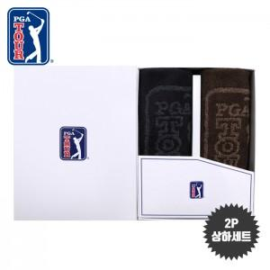

【상세/제작정보】 | <p><span style="background-color: rgb(255, 255, 255); font-family: dotum; font-size: 13px;">타올자수인쇄 별도문의</span>​</p>

【인쇄/포장옵션】 | 실크, 스티커 / 포장지포장

【공급단가】 | 수량 | 100~ | 300~ | 500~ | 1,000~ | 3,000~
*VAT별도 | 단가 | 12,820원 | 12,350원 | 11,870원 | 11,400원 | 11,110원

【상품 URL】 | https://dev.easy1.co.kr:443/src/goods_detail.php?gdno=18008

